상품제안서
2025 타이틀리스트 PRO V1 12구 세트 | 상품코드: F25114

 |  |  |  |  |  |  | 02-412-0044 | www.easy1.co.kr
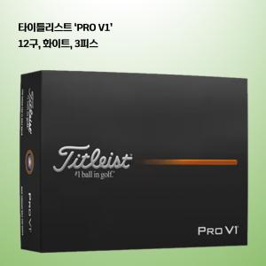

【상세/제작정보】 | <p><span style="font-size: 12pt;"><b>** 배송비- 한박스 12개 / 4000원별도</b></span></p>

【인쇄/포장옵션】 | 풀칼라 / 포장지포장

【공급단가】 | 수량 | 30~ | 50~ | 100~ | 300~ | 500~
*VAT별도 | 단가 | 77,000원 | 74,000원 | 73,000원 | 70,000원 | 69,000원

【상품 URL】 | https://dev.easy1.co.kr:443/src/goods_detail.php?gdno=25114

